Sheet1
Plus Function
Parameter 1 | 35
Parameter 2 | 42
Plus | 77

OneLineIf function
Parameter
8 | 1
-8 | -1

BlockIf function
Parameter
8 | 1
0 | 0
-8 | -1

SumRange function
1
2
3
4
Sumrange | 10

3 | 4 | 5
6 | 7 | 8
9 | 10 | 11
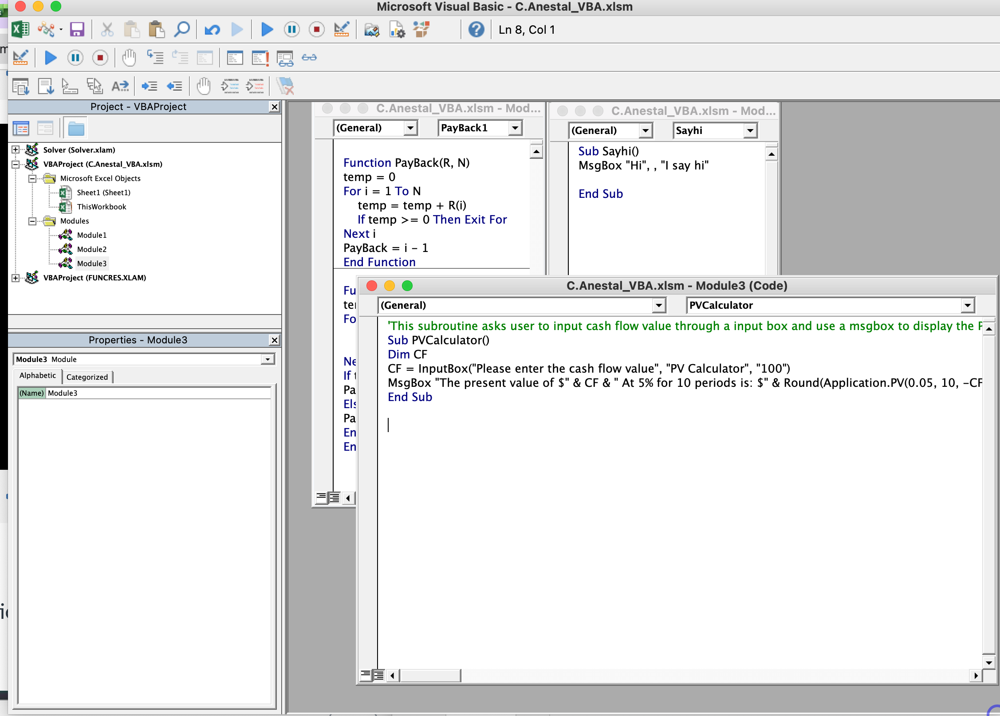
SumRange1 | 25

Payback function
Period | 0 | 1 | 2 | 3 | 4
CFs | -1500 | 400 | 600 | 600 | 300
Payback | 3

Payback function
Period | 0 | 1 | 2 | 3 | 4
CFs | -4000 | 400 | 600 | 600 | 300
Payback | No Payback

